상품제안서
3단 대형 원터치 완전자동우양산 12K 파우치포함 | 상품코드: S37593

 |  |  |  |  |  |  | 02-713-8555 | www.synergygift.co.kr
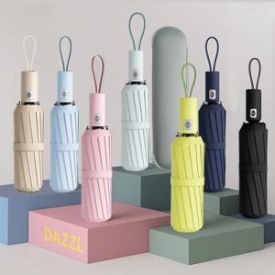

【상세/제작정보】

【인쇄/포장옵션】 | [손잡이] 실크, [케이스] 케이스칼라 / 포장지포장

【공급단가】 | 수량 | 50~ | 100~ | 300~ | 1,000~ | 3,000~
*VAT별도 | 단가 | 8,700원 | 8,500원 | 8,150원 | 7,800원 | 7,700원

【상품 URL】 | https://www.synergygift.co.kr:443/src/goods_detail.php?gdno=37593

